표지
LGE Confidential

 | LG전자 N-ERP 프로젝트

 | 개발 Spec
프로그램ID : ZCPSR0121

 | 경영관리/신사업(PS)

개정이력
LG전자 N-ERP 프로젝트 |  |  |  |  |  | 개발 Spec

업무기능분해도
 | 개 정 이 력

 | 버전 | 변경일 | 변경 내용 | 작성자 | 승인자
 | 1.0 | 2023.11.21 | 최초 작성 | 손호봉

Screen Layout
LG전자 N-ERP 프로젝트

 | Screen Layout

 | 조회 조건과 결과를 한 화면에 표시 (2Step)

 | Input Area

 | < Basic Condition > |  |  |  |  |  |  |  | 비활성화 필드
 | * Controlling Area |  |  | LG01 | LGE controlling area |  |  |  | 필수 입력 필드
 | * Company |  |  | EKHQ | LGEKR
 | * Business Area |  |  | PDZ | Manufacturing Technology Cente
 | * Period |  |  | 2018.10

 | < Additional Condition >

 | Project |  |  |  | to

 | < Execution Option >

 |  | Posting |  |  | Display

Excute

 | Output Area

 | 1. Display 화면
Posting
Reverse

HOT SPOT : T-CODE FB03
 | Status |  | Project | Project Name | WBS | Currency(Change) | Bill to (Change) | Month |  | Currency(LC) | Sales POC(LC) | Pre. Bill to Code | Pre. Sales Acct. | Pre Sales Acct. Desc. | Pre. Currency(TC) | Pre. Sales POC(TC) | New Bill to Code | New Sales Acct. | New Sales Acct. Desc. | New Curency(TC) | New Sales POC(TC) | Exchange Rate | Pre. COGS Acct. | Pre. COGS Acct. Desc. | Pre. COGS Amount | New COGS Acct. | New COGS Acct. Desc. | New COGS Amount | Saels Doc No.(Cancel) | Sales Doc No.(New) | COGS Doc. No(Cancel) | COGS Doc. No(New) | Message
 |  |  | KR13P32207500 | 잉크젯 라인 진공챔버 | KR13P32207500 |  |  | 2017.10 |  | KRW | 782,654,000 |  | 41250301 | 진행기준매출_수출_재화 | KRW | 782,654,000 |  | 41250301 | 진행기준매출_수출_재화 | USD | 695,259.84 | 1,125.70 |  |  |  |  |  |  | 9000000709 | 9000000710 | 9000000711 | 9000000712
 |  |  |  |  |  |  |  | 2017.11 |  | KRW | 383,742,500 |  | 41250301 | 진행기준매출_수출_재화 | KRW | 383,742,500 |  | 41250301 | 진행기준매출_수출_재화 | USD | 355,259.82 | 1,082.40

: 기표 실행 전
: 기표 성공
: 기표 ERROR

Business Logic
LG전자 N-ERP 프로젝트 |  |  |  |  |  | 개발 Spec

 | Business Logic

 | Flow

START

ZFGLT0008
- [FI-GL] Business Area Attributes
PROJ
-Project definition

1. INPUT CHECK

TAK01
- 관리회계영역
T001
- Company Codes
TAK02
- Controlling area assignment

Y
ERROR 여부

ZCPST0112
- Past POC Adjustment for Project Currency Modification
N
* 함수
- LAST_DAY_OF_MONTHS

ZCPST1010
- Project Master Info.
PROJ
- Project definition
ACDOCA
- Universal Journal Entry Line Items
2. DATA 읽어오기

ZCPST0113
- Project Migration Sales by changed Project
ZCPST0114
- Project Change History(Currency, Bill to code)

ERROR
N
DATA 존재여부

Y

SKA1
- G/L Account Master (Chart of Accounts)
3. TEXT DATA 읽어오기

* 함수
- LAST_DAY_OF_MONTHS
- ZFGL_GET_EXCHANGE_RATE
ZCPST0114
- Project Change History(Currency, Bill to code)
4. DATA 가공하기

5. DATA 출력하기

T-CODE : FB03

6. 이벤트
ZCPST0112
- Past POC Adjustment for Project Currency Modification

* 함수
- ZPOPUP_TO_CONFIRM_STEP
- CURRENCY_AMOUNT_SAP_TO_IDOC
- ZFGL_DOC_POSTING
- ZFGL_DOC_REVERSE

END

 | 조회 로직

 | 1. Input
 | Field |  | Table-Field |  | 처리 로직

 | < Basic Condition >

 | Controlling Area |  | TKA01-KOKRS |  | 1. 필수 값 체크
 |  |  |  |  | -- Default 'LG01', 비활성화 필드, Parameters

 | Company |  | T001-BUKRS |  | 1. 필수 값 체크
 |  |  |  |  | -- Parameter

 | Business Area |  | TGSB-GSBER |  | 1. 필수 값 체크
 |  |  |  |  | -- Parameters

 | Period |  | ZCPST0080-SPMON |  | 1. 필수 값 체크
 |  |  |  |  | -- Parameters

 | < Additioinal Condition >

 | Project |  | PROJ-PSPID |  | 1. 입력필드 -- SELECT-OPTIONS

 | < Execution Option 1 >

 | Posting |  | CHAR(01) |  | 1. 입력필드 -- Parameters, Ratio Button, Default 'X'

 | Display |  | CHAR(01) |  | 1. 입력필드 -- Parameters, Ratio Button, Default ' '

 | 2. Output

 | Field |  | Table-Field |  | 처리 로직

 | Status |  | CHAR(04) |  | 1. 조회 only 필드 -- ICON로 표시

 | Project |  | PROJ-PSPID |  | 1. 조회 only 필드

 | Project Name |  | PROJ-POST1 |  | 1. 조회 only 필드

 | WBS |  | PRPS-POSID |  | 1. 조회 only 필드

 | Currency(Change) |  | CHAR(01) |  | 1. 조회 only 필드 -- Checkbox로 표시

 | Bill to (Change) |  | CHAR(01) |  | 1. 조회 only 필드 -- Checkbox로 표시

 | Month |  | ZCPST0080-SPMON |  | 1. 조회 only 필드

 | Currency(LC) |  | T001-WAERS |  | 1. 조회 only 필드

 | Sales POC(LC) |  | COSP-WOG001 |  | 1. 조회 only 필드

 | Pre. Bill to Code |  | CHAR(10) |  | 1. 조회 only 필드

 | Pre. Sales Acct. |  | SKA1-SAKNR |  | 1. 조회 only 필드

 | Pre Sales Acct. Desc. |  | SKAT-TXT50 |  | 1. 조회 only 필드

 | Pre. Currency(TC) |  | COSP-TWAER |  | 1. 조회 only 필드

 | Pre. Sales POC(TC) |  | COSP-WTG001 |  | 1. 조회 only 필드

 | New Bill to Code |  | CHAR(10) |  | 1. 조회 only 필드

 | New Sales Acct. |  | SKA1-SAKNR |  | 1. 조회 only 필드

 | New Sales Acct. Desc. |  | SKAT-TXT50 |  | 1. 조회 only 필드

 | New Curency(TC) |  | COSP-TWAER |  | 1. 조회 only 필드

 | New Sales POC(TC) |  | COSP-WTG001 |  | 1. 조회 only 필드

 | Exchange Rate(%) |  | TCURR-UKURS |  | 1. 조회 only 필드

 | Pre. COGS Acct. |  | SKA1-SAKNR |  | 1. 조회 only 필드

 | Pre. COGS Acct. Desc. |  | SKAT-TXT50 |  | 1. 조회 only 필드

 | Pre. COGS Amount |  | COSP-WTG001 |  | 1. 조회 only 필드

 | New COGS Acct. |  | SKA1-SAKNR |  | 1. 조회 only 필드

 | New COGS Acct. Desc. |  | SKAT-TXT50 |  | 1. 조회 only 필드

 | New COGS Amount |  | COSP-WTG001 |  | 1. 조회 only 필드

 | Saels Doc No.(Cancel) |  | ACDOCA-BELNR |  | 1. 조회 only 필드 - HOTSPOT 연결 --> T-COCE : FB03

 | Sales Doc No.(New) |  | ACDOCA-BELNR |  | 1. 조회 only 필드 - HOTSPOT 연결 --> T-COCE : FB03

 | COGS Doc. No(Cancel) |  | ACDOCA-BELNR |  | 1. 조회 only 필드 - HOTSPOT 연결 --> T-COCE : FB03

 | COGS Doc. No(New) |  | ACDOCA-BELNR |  | 1. 조회 only 필드 - HOTSPOT 연결 --> T-COCE : FB03

 | Message |  | CHAR(50) |  | 1. 조회 only 필드

 | 기능 로직

 | 1. INPUT Check
 | 1) 관리회계영역
 | 테이블 TKA01에서 다음의 DATA를 읽어온다. --- 1-1)
 | SELECT SINGLE BEZEI, WAERS
 | WHERE KOKRS = 사용자가 입력한 관리회계영역

 | 2) 회사코드 체크
 | 테이블 TKA02, T001을 INNER JOIN을 하여 다음의 DATA를 읽어온다. --- 1-2)
 | SELECT : TKA02 --> BUKRS, GSBER
 | T001 --> BUTXT, WAERS, KTOPL
 | JOIN CONDTION : TKA02~BUKRS = T001~BUKRS
 | WHERE TKA02~KOKRS = 사용자가 입력한 관리회계영역
 | AND TKA02~BUKRS = 사용자가 입력한 회사코드
 | 위에서 읽어온 값이 존재하지 않으면 아래에의 메시지를 ERROR TYPE으로 보여주고 프로그램을 종료한다.
 | "Incorrective Company code. You have to check Company code."

 | 3) Business Area(사업영역) 체크
 | 테이블 ZFGLT0008에서 다음의 값을 읽어온다.
 | SELECT : *
 | WHERE BUKRS = 사용자가 입력한 회사코드
 | AND GSBER = 사용자가 입력한 Accounting Unit
 | 위에서 읽어온 값이 존재하지 않으면 아래의 메시지를 ERROR TYPE으로 보여주고 프로그램을 종료한다.
 | "Incorrective Business Area code. You have to check Business Area code."

 | 4) Project 체크
 | 테이블 PROJ에서 다음의 DATA를 읽어온다.
 | SELECT : *
 | WHERE PSPID IN 사용자가 입력한 Project 코드
 | AND VBUKR = 사용자가 입력한 회사코드
 | AND VGSBR = 사용자가 입력한 Accounting Unit
 | AND VKOKR = 사용자가 입력한 관리회계영역
 | AND PROFL = ----------> 프로젝트 프로파일 미정
 | 위에서 읽어온 값이 존재하지 않으면 아래의 메시지 ERROR TYPE으로 보여주고 프로그램을 종료한다.
 | "Incorrective Project code. You have to check Project code."

 | 2. DATA 읽어오기
 | 1) 기간 설정 및 계정 DATA 읽어오기
 | - 기간 설정
 | CONATENATE 사용자가 입력한 Period + '01' INTO GV_FDATE
 | 함수 "LAST_DAY_OF_MONTHS"을 이용하여 다음을 실행한다.
 | Import parameters
 | DAY_IN = GV_FDATE
 | Export parameters
 | LAST_DAY_OF_MONTH = GV_LDATE --> 해당월의 마지막 일자

 | - 계정 DATA 읽어오기
 | - UBR 계정
 | RA_UBR-LOW = '0011100301' ---> UBR_내수_건설계약
 | RA_UBR-SIGN = 'I'
 | RA_UBR-OPTION = 'EQ'
 | APPEND RA_UBR.

 | RA_UBR-LOW = '0011140301' --> UBR_수출_건설계약
 | RA_UBR-SIGN = 'I'
 | RA_UBR-OPTION = 'EQ'
 | APPEND RA_UBR.
 | 위와 같이 하여 RANGES를 만든다.
 | - SALES(매출) 계정
 | RA_SALES-LOW = '0041000000' ---> 매출
 | RA_SALES-LOW = '0041999999' ---> 매출
 | RA_SALES-SIGN = 'I'
 | RA_SALES-OPTION = 'BT'
 | APPEND RA_SALES.

 | RA_SALES-LOW = '0044000000' ---> 사내매출
 | RA_SALES-LOW = '0044999999' ---> 사내매출
 | RA_SALES-SIGN = 'I'
 | RA_SALES-OPTION = 'BT'
 | APPEND RA_SALES.
 | 위와 같이 하여 RANGES를 만든다.

 | 2) 기 조정된 DATA 읽어오기
 | 테이블 ZCPST0112에서 다음의 DATA를 읽어온다. --- 2-2
 | SELECT : *
 | WHERE KOKRS = 사용자가 입력한 관리회계영역
 | AND BUKRS = 사용자가 입력한 회사코드
 | AND GSBER = 사용자가 입력한 Business Area
 | AND ZPOST_SPMON = 사용자가 입력한 PERIOD
 | AND PSPID IN 사용자가 입력한 프로젝트

 | 3) PJT정보 DATA 읽어오기
 | 테이블 PROJ, ZCPST1010, ZCPST0114을 INNER JOIN을 하여 다음의 DATA를 읽어온다. --- 2-3
 | SELECT : ZCPST1010 ---> PSPID, PROJECT_DO
 | PROJ --> POST1
 | JOIN CONDITION : ZCPST1010~PSPID = PROJ~PSPID
 | WHERE ZCPST1010~PSPID IN 사용자가 입력한 프로젝트
 | AND PSPID IN ( SELECT DISTINCT PSPID
 |  | FROM ZCPST0114
 |  | WHERE KOKRS = 사용자가 입력한 관리회계영역
 |  | AND BUKRS = 사용자가 입력한 회사코드
 |  | AND GSBER = 사용자가 입력한 Business Area
 |  | AND SPMON = 사용자가 입력한 PERIOD )
 | 위에서 읽어온 값이 존재하지 않으면 아래의 메시지를 ERROR TYPE으로 보여주고 프로그램을 종료한다.
 | "Data does not exist."

 | 4) SAELS DATA 읽어오기
 | 위의 INTERNAL TABLE 2-3의 값이 INITIAL이 아닌 경우에 다음을 실행한다.
 | 테이블 ACDOCA에서 다음의 DATA를 읽어온다. --- LT_ACDOCA
 | SELECT : PS_PSPID, PS_POSID, TSL, RTCUR(TC), HSL, RHCUR(LC), DRCRK, BUDAT, RACCT, GKONT, BELNR
 | WHERE RLDNR = '0L'
 | AND RBUKRS = 사용자가 입력한 회사코드
 | AND RACCT IN 위의 RANGES RA_SALES
 | AND BUDAT =< 위의 필드 GV_LDATE
 | AND PS_PSPID = INTERNAL TABLE 2-3의 필드 PSPID
 | AND XREVERSING = ' ' --> 역분개 전표 여부
 | AND XREVERSED = ' ' --> 역분개된 여부

 | INTERNAL TABLE LT_ACDOCA를 LOOP를 돌면서 다음을 실행한다.
 | ""사용자가 입력한 PERIOD에 이미 실행한 전표는 SKIP.
 | 위의 INTERNAL TABLE 2-2의 필드 ZSAL_BELNR_C와 LT_ACDOCA의 필드 BELNR이 같은 것에 대해서
 | CONTINUE.
 | 으로 한다.
 | 위의 INTERNAL TABLE 2-2의 필드 ZSAL_BELNR_P와 LT_ACDOCA의 필드 BELNR이 같은 것에 대해서
 | CONTINUE.
 | 으로 한다.
 | PSPID = LT_ACDOCA의 필드 PS_PSPID
 | SPMON = LT_ACDOCA의 필드 BUDAT+0(6)
 | 위의 INTERNAL TABLE 2-3의 필드 PSPID와 LT_ACDOCA의 필드 PS_PSPID가 같은 것에 대해서
 | PROJECT_DO = INTERNAL TABLE 2-3의 필드 PROJECT_DO
 | 으로 한다.
 | ZZDORF = 'D' --> 차후 고객 마스터 확정되면 로직 추가
 | ZSYPTE_B = 'S'
 | ZSYPTE_UBR_B = 'U'
 | ZSYPTE_A = 'S'
 | ZSYPTE_UBR_A = 'U'
 | IF LT_ACDOCA의 필드 RACCT IN RA_SALES인 경우
 | ZKSTAR_B = LT_ACDOCA의 필드 RACCT
 | WAERS = 위의 1-2)의 필드 WAERS
 | ZAMOUT = LT_ACDOCA의 필드 HSL
 | ZWAERS_B = LT_ACDOCA의 필드 RTCUR
 | ZAMOUT_B = LT_ACDOCA의 필드 TSL
 | IF LT_ACDOCA의 필드 GKONT IN RA_UBR
 | ZSAKNR_UBR_B = LT_ACDOCA의 필드 RACCT
 | 으로 한다.
 | 으로 한다.
 | COLLECT 2-4.
 | 위와 같이 하여 INTERNAL TABLE 2-4를 만든다.

 | LT_2-2[ ] = 2-2 [ ]
 | INTERNAL TABLE LT_2-2의 필드 PSPID로 중복된 것은 제거한다.
 | INTERNAL TABLE 2-2를 LOOP를 돌면서 다음을 실행한다.
 | INTERNAL TABLE 2-4필드 PSPID와 2-2의 필드 PSPID 같은 것에 대해서
 | DELETE 2-4 WHERE PSPID = INTERNAL TABLE 2-2의 필드 PSPID
 | 으로 한다.
 | 위와 같이 하여 이미 기표된 프로젝트에 대해서는 삭제한다.

 | 5) POC 조정 MIGRATION DATA 읽어오기
 | INTERNAL TABLE 2-4의 값이 INITIAL이 아닌 때 다음을 실행한다.
 | 5-1) 변경이력 DATA 읽어오기
 | 테이블 ZCPST0114에서 다음의 DATA를 읽어온다. --- 2-5-1
 | SELECT : KOKRS, BUKRS, GSBER, SPMON, PSPID, ZTYPE, ZBEFORE, ZAFTER,
 | WHERE KOKRS = 사용자가 입력한 관리회계영역
 | AND BUKRS = 사용자가 입력한 회사코드
 | AND GSBER = 사용자가 입력한 Business Area
 | AND PSPID = INTERNAL TABLE 2-4의 필드 PSPID
 | AND ZDEL_FLAG = ' '

 | 5-2) 변경 MIGRATION DATA 읽어오기
 | 테이블 ZCPST0113에서 다음의 DATA를 읽어온다. --- 2-5-2
 | SELECT : KOKRS, BUKRS, GSBER, PSPID, POSID, SPMON, KSTAR, WAERS, ZAMOUNT
 | WHERE KOKRS = 사용자가 입력한 관리회계영역
 | AND BUKRS = 사용자가 입력한 회사코드
 | AND GSBER = 사용자가 입력한 Business Area
 | AND PSPID = INTERNAL TABLE 2-4의 필드 PSPID

 | 6) COGS DATA 읽어오기
 | RA_COGS-LOW = '0045250101' --> 진행기준매출원가_내수_재화
 | RA_COGS-SIGN = 'I'
 | RA_COGS-OPTION = 'EQ'
 | APPEND RA_COGS.

 | RA_COGS-LOW = '0045250103' --> 진행기준매출원가_내수_용역
 | RA_COGS-SIGN = 'I'
 | RA_COGS-OPTION = 'EQ'
 | APPEND RA_COGS.

 | RA_COGS-LOW = '0077010303' ---> 제조_기타출고_진행기준매출원가(일반)
 | RA_COGS-SIGN = 'I'
 | RA_COGS-OPTION = 'EQ'
 | APPEND RA_COGS.

 | 테이블 ACDOCA에서 다음의 DATA를 읽어온다. --- LT_ACDOCA
 | SELECT : PS_PSPID, PS_POSID, TSL, RTCUR(TC), HSL, RHCUR(LC), DRCRK, BUDAT, RACCT, GKONT, BELNR
 | WHERE RLDNR = '0L'
 | AND RBUKRS = 사용자가 입력한 회사코드
 | AND RACCT LIKE '0045%' --> 매출원가
 | AND BUDAT =< 위의 필드 GV_LDATE
 | AND PS_PSPID = INTERNAL TABLE 2-3의 필드 PSPID
 | AND XREVERSING = ' ' --> 역분개 전표 여부
 | AND XREVERSED = ' ' --> 역분개된 여부

 | ""예상손실 계정 삭제
 | LT_ACDOCA의 필드 RACCT의 값이 "0045250109", "0045250309"인 것은 삭제한다.

 | INTERNAL TABLE LT_ACDOCA를 LOOP를 돌면서 다음을 실행한다.
 | PSPID = INTERNAL TABLE LT_ACDOCA의 필드 PS_PSPID
 | SPMON = BUDAT+0(6)
 | ZCOGS_KSTAR_B = INTERNAL TABLE LT_ACDOCA의 필드 RACCT
 | ZCOGS_AMOUNT_B = INTERNAL TABLE LT_ACDOCA의 필드 HSL
 | IF 필드 ZCOGS_KSTAR_B의 값이 "0045250101"인 경우
 | ZCOGS_KSTAR_A = '0045250301' --> 진행기준매출원가_내수_재화 → 진행기준매출원가_수출_재화
 | ELSEIF 필드 ZCOGS_KSTAR_B의 값이 "0045250103"인 경우
 | ZCOGS_KSTAR_A = '0045250303' --> 진행기준매출원가_내수_용역 → 진행기준매출원가_수출_용역
 | 으로 한다.
 | ZCOGS_AMOUNT_A = INTERNAL TABLE LT_ACDOCA의 필드 HSL
 | COLLECT 2-6
 | 위와 같이 하여 INTERNAL TABLE 2-6을 만든다.

 | 사용자가 조회(P_DISP = 'X')을 실행하였을 경우에 다음을 실행한다.
 | 7) 저장된 변경기표 DATA 읽어오기
 | 테이블 ZCPST0112에서 다음의 DATA를 읽어온다. --- 4-1
 | SELECT : *
 | WHERE KOKRS = 사용자가 입력한 관리회계영역
 | AND BUKRS = 사용자가 입력한 회사코드
 | AND GSBER = 사용자가 입력한 Business Area
 | AND ZPOST_SPMON = 사용자가 입력한 Period
 | AND PSPID IN 사용자가 입력한 프로젝트 코드

 | 3. TEXT DATA 읽어오기
 | 1) 계정명 DATA 읽어오기
 | 테이블 SKAT에서 다음의 DATA를 읽어온다. --- 3-1
 | SELECT : SAKNR, TXT50
 | WHERE SPRAS = SY-LANGU
 | AND KTOPL = 위의 1-2)의 필드 KTOPL
 | AND SAKNR LIKE '004%'

 | 2) 부서명 읽어오기
 | 테이블 CSKS, CSKT를 INNER JOIN을 하여 다음의 DATA를 읽어온다. --- 3-2
 | SELECCT : CSKS --> KOSTL
 | CSKT --> LTEXT
 | JOIN CONDITION : CSKS~KOKRS = CSKT~KOKRS
 | AND CSKS~KOSTL = CSKT~KOSTL
 | WHERE CSKS~KOKRS = 사용자가 입력한 관리회계영역
 | AND CSKS~BUKRS = 사용자가 입력한 회사코드
 | AND CSKS~GSBER = 사용자가 입력한 ACCOUNTING UNIT
 | AND CSKS~DATBI >= 위의 필드 GV_LDATE
 | AND CSKT~SPRAS = SY-LANGU

 | 3) 사원명 읽어오기
 | 위의 INTERNAL TABLE 2-5를 이용하여 다음의 DATA를 읽어온다.
 | 테이블 ZPCMT0063에서 다음의 DATA를 읽어온다.
 | SELECT : EMPNO, NAME_ENG --- 3-3
 | WHERE EMPNO = INTERNAL TABLE 2-5의 필드 PJT_LEADER_EMP_NO

 | 4. DATA 가공하기
 | INTERNAL TABLE 2-5-2를 LOOP를 돌면서 다음을 실행한다.
 | ""통화 변경
 | INTERNAL TABLE 2-5-1의 필드 BUKRS, GSBER, PSPID와 2-5-2의 필드 BUKRS, GSBER, PSPID가 같고
 | 2-5-1의 필드 ZTYPE = 'C'인 것에 대해서
 | LV_WAERS = INTERNAL TABLE 2-5-1의 필드 ZAFTER
 | LV_CH_CUR = 'X'
 | 으로 한다.
 | ""BILL TO CODE 변경
 | INTERNAL TABLE 2-5-1의 필드 BUKRS, GSBER, PSPID와 2-5-2의 필드 BUKRS, GSBER, PSPID가 같고
 | 2-5-1의 필드 ZTYPE = 'B'인 것에 대해서
 | LV_PRE_BILL = INTERNAL TABLE 2-5-1의 필드 ZBFTER
 | LV_NEW_BILL = INTERNAL TABLE 2-5-1의 필드 ZAFTER
 | LV_CH_BILL = 'X'
 | 으로 한다.
 | CHECK ( LV_CH_CUR = 'X' 이고 필드 LV_WAERS와 2-5-2의 필드 WAERS 같고) OR
 | CHECK LV_CH_CUR의 값이 INITIAL인 경우

 | CHECK LV_CH_CUR의 값이 INITIAL이 아니거나, LV_CH_BILL의 값이 INITIAL이 아닌 경우에 다음을 실행한다.
 | INTERNAL TABLE 2-4를 LOOP를 돌면서 필드 PSPID, SPMON와 INTERNAL TABLE 2-5-2의 필드 PSPID,SPMON이 같은 것에 대해서 다음을 실행한다.
 | MOVE-CORRESPONDING 2-4 TO 4-1
 | PSPID = INTERNAL TABLE 2-4의 필드 PSPID
 | POSID = INTERNAL TABLE 2-4의 필드 PSPID
 | SPMON = INTERNAL TABLE 2-4의 필드 SPMON
 | WAERS = INTERNAL TABLE 2-4의 필드 WAERS
 | ZAMOUNT = INTERNAL TABLE 2-4의 필드 ZAMOUNT
 | ZSTYPE_B = INTERNAL TABLE 2-4의 필드 ZSTYPE_B
 | ZSTYPE_UBR_B = INTERNAL TABLE 2-4의 필드 ZSTYPE_UBR_B
 | ZKSTAR_B = INTERNAL TABLE 2-4의 필드 ZKSTAR_B
 | ZWAERS_B = INTERNAL TABLE 2-4의 필드 ZWAERS_B
 | ZAMOUNT_B = INTERNAL TABLE 2-4의 필드 ZAMOUNT_B
 | ZSAKNR_UBR_B = INTERNAL TABLE 2-4의 필드 ZSAKNR_UBR_B
 | ZTY_CUR = LV_CH_CUR
 | ZTY_BILL = LV_CH_BILL
 | ZBILL_TO_B = LV_PRE_BILL
 | ZBILL_TO_A = LV_NEW_BILL
 | ZSTYPE_A = 'S'
 | ZSTYPE_UBR_A = 'U'
 | 필드 ZKSTAR_B = '0041250101'인 경우
차후 계정 변경 필요 ??
 | ZKSTAR_A = '0041250301'
 | 필드 ZKSTAR_B = '0041250103'인 경우
 | ZKSTAR_A = '0041250303'
 | 으로 한다.
 | 필드 ZSAKNR_UBR_B = '0011100301'인 경우
 | ZSAKNR_UBR_A = '0011140301'
 | 으로 한다.
 | ZWAERS_A = 2-5-2의 필드 WAERS
 | ZAMOUNT_A = 2-5-2의 필드 ZAMOUNT
 | APPEND 4-1
 | EXIT.

 | INTERNAL TABLE 4-1을 LOOP를 돌면서 다음을 실행한다.
 | ""프로젝트명 이동하기
 | INTERNAL TABLE 2-3의 필드 PSPID와 필드 PSPID가 같은 것에 대해서
 | POST1 = INTERNAL TABLE 2-3의 필드 POST1
 | 으로 한다.
 | ""매출원가 이동하기
 | INTERNAL TABLE 2-6의 필드 PSPID, SPMON과 필드 PSPID, SPMON이 같은 것에 대해서
 | ZCOGS_KSTAR_B = INTERNAL TABLE 2-6의 필드 ZCOGS_KSTAR_B
 | ZCOGS_AMOUNT_B = INTERNAL TABLE 2-6의 필드 ZCOGS_AMOUNT_B
 | ZCOGS_KSTAR_A = INTERNAL TABLE 2-6의 필드 ZCOGS_KSTAR_A
 | ZCOGS_AMOUNT_A = INTERNAL TABLE 2-6의 필드 ZCOGS_AMOUNT_B
 | 으로 한다.
 | ""계정명 이동하기
 | INTERNAL TABLE 3-1의 필드 SKANR과 필드 ZKSTAR_B이 같은 것에 대해서
 | ZKSTAR_B_TXT50 = INTERNAL TABLE 3-1의 필드 TXT50
 | 으로 한다.
 | INTERNAL TABLE 3-1의 필드 SKANR과 필드 ZKSTAR_A이 같은 것에 대해서
 | ZKSTAR_A_TXT50 = INTERNAL TABLE 3-1의 필드 TXT50
 | 으로 한다.
 | INTERNAL TABLE 3-1의 필드 SKANR과 필드 ZCOGS_KSTAR_B이 같은 것에 대해서
 | ZCOGS_KSTAR_B_TXT50 = INTERNAL TABLE 3-1의 필드 TXT50
 | 으로 한다.
 | INTERNAL TABLE 3-1의 필드 SKANR과 필드 ZCOGS_KSTAR_A이 같은 것에 대해서
 | ZCOGS_KSTAR_A_TXT50 = INTERNAL TABLE 3-1의 필드 TXT50
 | 으로 한다.
 | ""환율 읽어오기
 | CONATENATE INTERNAL TABLE 4-1의 필드 SPMON + '01' INTO LV_FDATE
 | 함수 "LAST_DAY_OF_MONTHS"을 이용하여 다음을 실행한다.
 | Import parameters
 | DAY_IN = LV_FDATE
 | Export parameters
 | LAST_DAY_OF_MONTH = LV_LDATE --> 해당월의 마지막 일자

 | 함수 "ZFGL_GET_EXCHANGE_RATE"을 이용하여 환율을 읽어온다.
 | Import parameters
 | IV_BUKRS = 사용자가 입력한 회사코드
 | IV_DATE = 위의 필드 LV_LDATE
 | IV_FCURR = INTERNAL TABLE 4-1의 필드 ZWAERS_A
 | IV_TCURR = INTERNAL TABLE 4-1의 필드 WAERS
 | Export parameters
 | EV_EXCHANGE_RATE = LV_RATE
 | EV_FOREIGN_FACTOR = LV_FFACTOR
 | EV_LOCAL_FACTOR = LV_LFACTOR
 | KURSF = LV_RATE
 | MODIFY 4-1
 | 위와 같이 하여 INTERNAL TABLE 4-1을 MODIFY한다.

 | "" BILL TO CODE만 변경된 것에 대한 처리
 | LT_4-1[ ] = 4-1[ ]
 | DELETE LT_4-1 WHERE ZTY_CUR IS NOT INITIAL.
 | LT_4-1의 필드 PSPID가 중복된 것은 삭제한다.
 | INTERNAL TABLE LT_4-1을 LOOP를 돌면서 다음을 실행한다.
 | UPDATE ZCPST0114 SET ZDEL = 'X'
 | WHERE KOKRS = 사용자가 입력한 관리회계영역
 | AND BUKRS = 사용자가 입력한 회사코드
 | AND GSBER = 사용자가 입력한 Business Area
 | AND SPMON = 사용자가 입력한 Period
 | AND PSPID = INTERNAL TABLE LT_4-1의 필드 PSPID

 | 5. DATA 출력하기
 | INTERNAL TABLE 4-1을 LOOP를 돌면서 다음을 실행한다.
 | Status = "ICON_DUMMY"
 | Project = INTERNAL TABLE 4-1의 필드 PSPID
 | Project Name = INTERNAL TABLE 4-1의 필드 POST1
 | WBS = INTERNAL TABLE 4-1의 필드 POSID
 | Currency(Change) = INTERNAL TABLE 4-1의 필드 ZTY_CUR
 | Bill to (Change) = INTERNAL TABLE 4-1의 필드 ZTY_BILL
 | Month = INTERNAL TABLE 4-1의 필드 SPMON
 | Currency(LC) = INTERNAL TABLE 4-1의 필드 WAERS
 | Sales POC(LC) = INTERNAL TABLE 4-1의 필드 ZAMOUNT
 | Pre. Bill to Code = INTERNAL TABLE 4-1의 필드 ZBILL_TO_B
 | Pre. Sales Acct. = INTERNAL TABLE 4-1의 필드 ZKSTAR_B
 | Pre Sales Acct. Desc. = INTERNAL TABLE 4-1의 필드 ZKSTAR_B_TXT50
 | Pre. Currency(TC) = INTERNAL TABLE 4-1의 필드 ZWAERS_B
 | Pre. Sales POC(TC) = INTERNAL TABLE 4-1의 필드 ZAMOUNT_B
 | New Bill to Code = INTERNAL TABLE 4-1의 필드 ZBILL_TO_A
 | New Sales Acct. = INTERNAL TABLE 4-1의 필드 ZKSTAR_A
 | New Sales Acct. Desc. = INTERNAL TABLE 4-1의 필드 ZKSTAR_A_TXT50
 | New Curency(TC) = INTERNAL TABLE 4-1의 필드 ZWAERS_A
 | New Sales POC(TC) = INTERNAL TABLE 4-1의 필드 ZAMOUNT_B
 | Exchange Rate = INTERNAL TABLE 4-1의 필드 KURSF
 | Pre. COGS Acct. = INTERNAL TABLE 4-1의 필드 ZCOGS_KSTAR_B
 | Pre. COGS Acct. Desc. = INTERNAL TABLE 4-1의 필드 ZCOGS_KSTAR_B_TXT50
 | Pre. COGS Amount = INTERNAL TABLE 4-1의 필드 ZCOGS_AMOUNT_B
 | New COGS Acct. = INTERNAL TABLE 4-1의 필드 ZCOGS_KSTAR_A
 | New COGS Acct. Desc. = INTERNAL TABLE 4-1의 필드 ZCOGS_KSTAR_A_TXT50
 | New COGS Amount = INTERNAL TABLE 4-1의 필드 ZCOGS_AMOUNT_A
 | Saels Doc No.(Cancel) = INTERNAL TABLE 4-1의 필드 ZSAL_BELNR_C
 | Sales Doc No.(New) = INTERNAL TABLE 4-1의 필드 ZSAL_BELNR_P
 | COGS Doc. No(Cancel) = INTERNAL TABLE 4-1의 필드 ZCOGS_BELNR_C
 | COGS Doc. No(New) = INTERNAL TABLE 4-1의 필드 ZCOGS_BELNR_P
 | 위와 같이 하여 출력 INTERNAL TABLE을 만든다.

 | 6. 이벤트
 | 1) POSTING
 | 사용자가 해당 버튼을 클릭하면 다음을 실행한다.
 | ""POP-UP 함수
 | 함수 "ZPOPUP_TO_CONFIRM_STEP"을 이용하여 pop-up을 보여준다.
 | Import parameters
 | IV_DEFAULTOPTION = 'Y'
 | IV_TEXTLINE1 = 'Are you sure want to Posting?'
 | IV_TITEL = 'Posting'
 | Export parameters
 | EV_ANSWER = LV_ANSWER

 | 위의 RETURN 받은 변수 LV_ANSWER의 값이 "J"인 경우에 다음을 실행한다.
 | 출력 INTERNAL TABLE을 LOOP를 돌면서 다음을 실행한다.
 | AT NEW PSPID.
 | CLEAR : LV_CNT
 | CLEAR : LT_0112, LT_SUM, LT_0112[ ], LT_SUM [ ], LT_COSG_SUM, LT_COGS_SUM[ ].
 | CLEAR : LT_BBKPF, LT_BBKPF[ ], LT_BBSEG, LT_BBSEG[ ], LT_MSG, LT_MSG[ ].
 | ENDAT.
 | LV_CNT = LV_CNT + 1
 | ""CBO저장을 위한 DATA 만들기
 | MOVE-CORRESPONDING 4-1 TO LT_0112
 | KOKRS = 사용자가 입력한 관리회계영역
 | BUKRS = 사용자가 입력한 회사코드
 | GSBER = 사용자가 입력한 Business Area
 | ZPOST_SPMON = 사용자가 입력한 Period
 | ZSEQ = LV_CNT
 | APPEND LT_0112

 | ""기표하기 위한 DATA 만들기
 | "- SALES 취소하기 위한 DATA 만들기
 | LT_SUM-TCODE = 'ZCPSR0112-R'
 | LT_SUM-NEWBS = '40'
 | LT_SUM-GSBER = 사용자가 입력한 Business Area
 | LT_SUM-PSPID = 출력 INTERNAL TABLE의 필드 PSPID
 | LT_SUM_HKONT = 출력 INTERNLA TABLE의 필드 ZKSTAR_B
 | LT_SUM-STYPE = 출력 INTERNLA TABLE의 필드 ZSTYPE_B
 | LT_SUM-WAERS = 출력 INTERNAL TABLE의 필드 ZWAERS_B
 | LT_SUM-WRBTR = 출력 INTERNAL TABLE의 필드 ZAMOUNT_B
 | LT_SUM-DMBTR = 출력 INTERNAL TABLE의 필드 ZAMOUNT
 | COLLECT LT_SUM
 | LT_SUM-NEWBS = '50'
 | LT_SUM_HKONT = 출력 INTERNLA TABLE의 필드 ZSAKNR_UBR_B
 | LT_SUM-STYPE = 출력 INTERNLA TABLE의 필드 ZTYPE_UBR_B
 | LT_SUM-WRBTR = 출력 INTERNAL TABLE의 필드 ZAMOUNT_B
 | LT_SUM-DMBTR = 출력 INTERNAL TABLE의 필드 ZAMOUNT
 | COLLECT LT_SUM
 | "- SALES 변경전기하기 위한 DATA 만들기
 | LT_SUM-TCODE = 'ZCPSR0112-P'
 | LT_SUM-NEWBS = '50'
 | LT_SUM-GSBER = 사용자가 입력한 Business Area
 | LT_SUM-PSPID = 출력 INTERNAL TABLE의 필드 PSPID
 | LT_SUM_HKONT = 출력 INTERNLA TABLE의 필드 ZKSTAR_A
 | LT_SUM-STYPE = 출력 INTERNLA TABLE의 필드 ZSTYPE_A
 | LT_SUM-WAERS = 출력 INTERNAL TABLE의 필드 ZWAERS_A
 | LT_SUM-WRBTR = 출력 INTERNAL TABLE의 필드 ZAMOUNT_A
 | LT_SUM-DMBTR = 출력 INTERNAL TABLE의 필드 ZAMOUNT
 | COLLECT LT_SUM
 | LT_SUM-NEWBS = '40'
 | LT_SUM_HKONT = 출력 INTERNLA TABLE의 필드 ZSAKNR_UBR_A
 | LT_SUM-STYPE = 출력 INTERNLA TABLE의 필드 ZTYPE_UBR_A
 | LT_SUM-WRBTR = 출력 INTERNAL TABLE의 필드 ZAMOUNT_A
 | LT_SUM-DMBTR = 출력 INTERNAL TABLE의 필드 ZAMOUNT
 | COLLECT LT_SUM
 | "- COGS 취소하기 위한 DATA 만들기
 | LT_COGS_SUM-TCODE = 'ZCPSR0112-R'
 | LT_COGS_SUM-NEWBS = '40'
 | LT_COGS_SUM-GSBER = 사용자가 입력한 Business Area
 | LT_COGS_SUM-PSPID = 출력 INTERNAL TABLE의 필드 PSPID
 | LT_COGS_SUM_HKONT = '0077010303' ---> 계정미정
 | LT_COGS_SUM-STYPE = 출력 INTERNLA TABLE의 필드 ZTYPE_UBR_B
 | LT_COGS_SUM-WAERS = 출력 INTERNAL TABLE의 필드 WAERS
 | LT_COGS_SUM-WRBTR = 출력 INTERNAL TABLE의 필드 ZAMOUNT_B
 | LT_COGS_SUM-DMBTR = 출력 INTERNAL TABLE의 필드 ZCOGS_AMOUNT_B
 | COLLECT LT_COGS_SUM
 | LT_COGS_SUM-NEWBS = '50'
 | LT_COGS_SUM_HKONT = 출력 INTERNLA TABLE의 필드 ZCOGS_KSTAR_B
 | LT_COGS_SUM-STYPE = 출력 INTERNLA TABLE의 필드 ZSTYPE_B
 | LT_COGS_SUM-WRBTR = 출력 INTERNAL TABLE의 필드 ZCOGS_AMOUNT_B
 | LT_COGS_SUM-DMBTR = 출력 INTERNAL TABLE의 필드 ZCOGS_AMOUNT_B
 | COLLECT LT_COGS_SUM
 | "- COGS 변경전기하기 위한 DATA 만들기
 | LT_COGS_SUM-TCODE = 'ZCPSR0112-P'
 | LT_COGS_SUM-NEWBS = '40'
 | LT_COGS_SUM-GSBER = 사용자가 입력한 Business Area
 | LT_COGS_SUM-PSPID = 출력 INTERNAL TABLE의 필드 PSPID
 | LT_COGS_SUM_HKONT = 출력 INTERNLA TABLE의 필드 ZCOGS_KSTAR_A
 | LT_COGS_SUM-STYPE = 출력 INTERNLA TABLE의 필드 ZSTYPE_A
 | LT_COGS_SUM-WAERS = 출력 INTERNAL TABLE의 필드 WAERS
 | LT_COGS_SUM-WRBTR = 출력 INTERNAL TABLE의 필드 ZAMOUNT_B
 | LT_COGS_SUM-DMBTR = 출력 INTERNAL TABLE의 필드 ZCOGS_AMOUNT_A
 | COLLECT LT_COGS_SUM
 | LT_COGS_SUM-NEWBS = '50'
 | LT_COGS_SUM_HKONT = '0077010303' ---> 계정미정
 | LT_COGS_SUM-STYPE = 출력 INTERNLA TABLE의 필드 ZTYPE_UBR_A
 | LT_COGS_SUM-WRBTR = 출력 INTERNAL TABLE의 필드 ZCOGS_AMOUNT_B
 | LT_COGS_SUM-DMBTR = 출력 INTERNAL TABLE의 필드 ZCOGS_AMOUNT_A
 | COLLECT LT_COGS_SUM
 | AT END OF PSPID.
 | ""FI 기표
 | "" 매출 분개
 | 필드 ZSAL_BELNR_C의 값이 INITIAL인 경우에 다음을 실행한다.
 | "- SAELS 취소 분개
 | CLEAR : LT_BBKPF, LT_BBKPF[ ], LT_BBSEG, LT_BBSEG[ ], LT_MSG, LT_MSG[ ].
 | TCODE = 'ZCPSR0112-R'
 | BLDAT = 위의 필드 GV_LDATE
 | BLART = 'YM'
 | BUKRS = 사용자가 입력한 회사코드
 | BUDAT = 위의 필드 GV_LDATE
 | WAERS = 출력 INTERNAL TABLE의 필드 ZWAERS_B
 | CONDATENATE 출력 INTERNAL TABLE의 필드 PSPID + '_POC_Cancel.' INTO BKTXT
 | APPEND LT_BBKPF
 | INTERNAL TABLE LT_SUM을 LOOP를 돌면서 필드 TCODE = 'ZCPSR0112-R'인 것에 대해서 다음을 실행한다.
 | NEWBS = INTERNAL TABLE LT_SUM의 필드 NEWBS
 | NEWKO = INTERNAL TABLE LT_SUM의 필드 HKONT
 | GSBER = 사용자가 입력한 Business Area
 | PROJK = INTERNAL TABLE LT_SUM의 필드 PSPID
 | ""통화에 대한 자리수 변환
 | 함수 "CURRENCY_AMOUNT_SAP_TO_IDOC"을 실행한다.
 | Import parameters
 | CURRENCY = LT_SUM의 필드 WAERS
 | SAP_AMOUNT = LT_SUM의 필드 WRBTR
 | Export parameters
 | SAP_AMOUNT = LV_WRBTR
 | WRBTR = 위의 필드 LV_WRBTR
 | ""통화에 대한 자리수 변환
 | 함수 "CURRENCY_AMOUNT_SAP_TO_IDOC"을 실행한다.
 | Import parameters
 | CURRENCY = 위의 1-2)의 필드 WAERS
 | SAP_AMOUNT = LT_SUM의 필드 DMBTR
 | Export parameters
 | SAP_AMOUNT = LV_DMBTR
 | DMBTR = 위의 필드 LV_DMBTR
 | APPEND LT_BBSEG

 | 함수 "ZFGL_DOC_POSTING"을 실행하여 POSTING한다.
 | Import parameters
 | IV_BDC_MODE = 'N'
 | Import parameters
 | EV_BELNR = LV_BELNR
 | EV_MSGTXT = LV_MSGTXT
 | TABLES
 | TT_BBKPF = LT_BBKPF
 | TT_BBSEG = LT_BBSEG
 | TT_MSG = LT_MSG
 | 필드 LV_BELNR IS INITIAL이 아닐 때
 | STATUS = 'ICON_LED_GREEN'
 | 필드 LV_BELNR IS INITIAL 일 때
 | STATUS = 'ICON_LED_RED'
 | 필드 LV_MSGTXT의 값을 메시지를 화면에 ERROR로 보여줌
 | EXIT.
 | 으로 한다.
 | ""CBO 테이블 저장
 | ZSAL_BELNR_C = LV_BELNR
 | MODIFY LT_0112 TRANSPORTING ZSAL_BELNR_C
 |  |  |  | WHERE PSPID = 출력 INTERNAL TABLE의 필드 PSPID
 | MODIFY ZCPST0112 FROM LT_0112
 | CBO 테이블 ZCPST0112에 저장한다.
 | "- SALES 변경 분개
 | 필드 ZSAL_BELNR_P의 값이 INITIAL인 경우에 다음을 실행한다.
 | CLEAR : LT_BBKPF, LT_BBKPF[ ], LT_BBSEG, LT_BBSEG[ ], LT_MSG, LT_MSG[ ].
 | TCODE = 'ZCPSR0112-P'
 | BLDAT = 위의 필드 GV_LDATE
 | BLART = 'YM'
 | BUKRS = 사용자가 입력한 회사코드
 | BUDAT = 위의 필드 GV_LDATE
 | WAERS = 출력 INTERNAL TABLE의 필드 ZWAERS_A
 | CONDATENATE 출력 INTERNAL TABLE의 필드 PSPID + '_POC_Post.' INTO BKTXT
 | APPEND LT_BBKPF
 | INTERNAL TABLE LT_SUM을 LOOP를 돌면서 필드 TCODE = 'ZCPSR0112-P'인 것에 대해서 다음을 실행한다.
 | NEWBS = INTERNAL TABLE LT_SUM의 필드 NEWBS
 | NEWKO = INTERNAL TABLE LT_SUM의 필드 HKONT
 | GSBER = 사용자가 입력한 Business Area
 | PROJK = INTERNAL TABLE LT_SUM의 필드 PSPID
 | ""통화에 대한 자리수 변환
 | 함수 "CURRENCY_AMOUNT_SAP_TO_IDOC"을 실행한다.
 | Import parameters
 | CURRENCY = LT_SUM의 필드 WAERS
 | SAP_AMOUNT = LT_SUM의 필드 WRBTR
 | Export parameters
 | SAP_AMOUNT = LV_WRBTR
 | WRBTR = 위의 필드 LV_WRBTR
 | ""통화에 대한 자리수 변환
 | 함수 "CURRENCY_AMOUNT_SAP_TO_IDOC"을 실행한다.
 | Import parameters
 | CURRENCY = 위의 1-2)의 필드 WAERS
 | SAP_AMOUNT = LT_SUM의 필드 DMBTR
 | Export parameters
 | SAP_AMOUNT = LV_DMBTR
 | DMBTR = 위의 필드 LV_DMBTR
 | APPEND LT_BBSEG
 | 함수 "ZFGL_DOC_POSTING"을 실행하여 POSTING한다.
 | Import parameters
 | IV_BDC_MODE = 'N'
 | Import parameters
 | EV_BELNR = LV_BELNR
 | EV_MSGTXT = LV_MSGTXT
 | TABLES
 | TT_BBKPF = LT_BBKPF
 | TT_BBSEG = LT_BBSEG
 | TT_MSG = LT_MSG

 | 필드 LV_BELNR IS INITIAL이 아닐 때
 | STATUS = 'ICON_LED_GREEN'
 | 필드 LV_BELNR IS INITIAL 일 때
 | STATUS = 'ICON_LED_RED'
 | 필드 LV_MSGTXT의 값을 메시지를 화면에 ERROR로 보여줌
 | EXIT.
 | 으로 한다.
 | ""CBO 테이블 저장
 | ZSAL_BELNR_P = LV_BELNR
 | MODIFY LT_0112 TRANSPORTING ZSAL_BELNR_P
 |  |  |  | WHERE PSPID = 출력 INTERNAL TABLE의 필드 PSPID
 | MODIFY ZCPST0112 FROM LT_0112
 | CBO 테이블 ZCPST0112에 저장한다.

 | "" COGS 분개
 | 필드 ZCOGS_BELNR_C의 값이 INITIAL이고, 필드 ZTY_BILL = 'X' 경우에 다음을 실행한다.
 | 위의 INTRNAL TABLE LT_COGS_SUM의 금액이 0이 아닌 경우에 실행한다.
 | 필드 ZCOGS_KSTAR_A와 필드 ZCOSG_KSTAR_B이 다른 경우에 실행한다.
 | "- COGS 취소 분개
 | CLEAR : LT_BBKPF, LT_BBKPF[ ], LT_BBSEG, LT_BBSEG[ ], LT_MSG, LT_MSG[ ].
 | TCODE = 'ZCPSR0112-R'
 | BLDAT = 위의 필드 GV_LDATE
 | BLART = 'YL'
 | BUKRS = 사용자가 입력한 회사코드
 | BUDAT = 위의 필드 GV_LDATE
 | WAERS = 위의 1-2) 필드 WAERS
 | CONDATENATE 출력 INTERNAL TABLE의 필드 PSPID + '_COGS_Cancel.' INTO BKTXT
 | APPEND LT_BBKPF
 | INTERNAL TABLE LT_COGS_SUM을 LOOP를 돌면서 필드 TCODE = 'ZCPSR0112-R'인 것에 대해서 다음을 실행한다.
 | NEWBS = INTERNAL TABLE LT_COGS_SUM의 필드 NEWBS
 | NEWKO = INTERNAL TABLE LT_COGS_SUM의 필드 HKONT
 | GSBER = 사용자가 입력한 Business Area
 | PROJK = INTERNAL TABLE LT_COGS_SUM의 필드 PSPID
 | ""통화에 대한 자리수 변환
 | 함수 "CURRENCY_AMOUNT_SAP_TO_IDOC"을 실행한다.
 | Import parameters
 | CURRENCY = 위의 1-2)의 필드 WAERS
 | SAP_AMOUNT = LT_COGS_SUM의 필드 DMBTR
 | Export parameters
 | SAP_AMOUNT = LV_DMBTR
 | DMBTR = 위의 필드 LV_DMBTR
 | APPEND LT_BBSEG

 | 함수 "ZFGL_DOC_POSTING"을 실행하여 POSTING한다.
 | Import parameters
 | IV_BDC_MODE = 'N'
 | Import parameters
 | EV_BELNR = LV_BELNR
 | EV_MSGTXT = LV_MSGTXT
 | TABLES
 | TT_BBKPF = LT_BBKPF
 | TT_BBSEG = LT_BBSEG
 | TT_MSG = LT_MSG
 | 필드 LV_BELNR IS INITIAL이 아닐 때
 | STATUS = 'ICON_LED_GREEN'
 | 필드 LV_BELNR IS INITIAL 일 때
 | STATUS = 'ICON_LED_RED'
 | 필드 LV_MSGTXT의 값을 메시지를 화면에 ERROR로 보여줌
 | EXIT.
 | 으로 한다.
 | ""CBO 테이블 저장
 | ZCOGS_BELNR_C = LV_BELNR
 | MODIFY LT_0112 TRANSPORTING ZCOGS_BELNR_C
 |  |  |  | WHERE PSPID = 출력 INTERNAL TABLE의 필드 PSPID
 | MODIFY ZCPST0112 FROM LT_0112
 | CBO 테이블 ZCPST0112에 저장한다.
 | "- COGS 변경 분개
 | CLEAR : LT_BBKPF, LT_BBKPF[ ], LT_BBSEG, LT_BBSEG[ ], LT_MSG, LT_MSG[ ].
 | TCODE = 'ZCPSR0112-P'
 | BLDAT = 위의 필드 GV_LDATE
 | BLART = 'YL'
 | BUKRS = 사용자가 입력한 회사코드
 | BUDAT = 위의 필드 GV_LDATE
 | WAERS = 위의 1-2) 필드 WAERS
 | CONDATENATE 출력 INTERNAL TABLE의 필드 PSPID + '_COGS_Post.' INTO BKTXT
 | APPEND LT_BBKPF
 | INTERNAL TABLE LT_COGS_SUM을 LOOP를 돌면서 필드 TCODE = 'ZCPSR0112-P'인 것에 대해서 다음을 실행한다.
 | NEWBS = INTERNAL TABLE LT_COGS_SUM의 필드 NEWBS
 | NEWKO = INTERNAL TABLE LT_COGS_SUM의 필드 HKONT
 | GSBER = 사용자가 입력한 Business Area
 | PROJK = INTERNAL TABLE LT_COGS_SUM의 필드 PSPID
 | ""통화에 대한 자리수 변환
 | 함수 "CURRENCY_AMOUNT_SAP_TO_IDOC"을 실행한다.
 | Import parameters
 | CURRENCY = 위의 1-2)의 필드 WAERS
 | SAP_AMOUNT = LT_COGS_SUM의 필드 DMBTR
 | Export parameters
 | SAP_AMOUNT = LV_DMBTR
 | DMBTR = 위의 필드 LV_DMBTR
 | APPEND LT_BBSEG

 | 함수 "ZFGL_DOC_POSTING"을 실행하여 POSTING한다.
 | Import parameters
 | IV_BDC_MODE = 'N'
 | Import parameters
 | EV_BELNR = LV_BELNR
 | EV_MSGTXT = LV_MSGTXT
 | TABLES
 | TT_BBKPF = LT_BBKPF
 | TT_BBSEG = LT_BBSEG
 | TT_MSG = LT_MSG
 | 필드 LV_BELNR IS INITIAL이 아닐 때
 | STATUS = 'ICON_LED_GREEN'
 | 필드 LV_BELNR IS INITIAL 일 때
 | STATUS = 'ICON_LED_RED'
 | 필드 LV_MSGTXT의 값을 메시지를 화면에 ERROR로 보여줌
 | EXIT.
 | 으로 한다.
 | ""CBO 테이블 저장
 | ZCOGS_BELNR_P = LV_BELNR
 | MODIFY LT_0112 TRANSPORTING ZCOGS_BELNR_P
 |  |  |  | WHERE PSPID = 출력 INTERNAL TABLE의 필드 PSPID
 | MODIFY ZCPST0112 FROM LT_0112
 | CBO 테이블 ZCPST0112에 저장한다.
 | ENDAT.

 | 2) REVERSE
 | 사용자가 해당 버튼을 클릭하면 다음을 실행한다.
 | ""POP-UP 함수
 | 함수 "ZPOPUP_TO_CONFIRM_STEP"을 이용하여 pop-up을 보여준다.
 | Import parameters
 | IV_DEFAULTOPTION = 'Y'
 | IV_TEXTLINE1 = 'Are you sure want to Reverse?'
 | IV_TITEL = 'Reverse'
 | Export parameters
 | EV_ANSWER = LV_ANSWER

 | 위의 RETURN 받은 변수 LV_ANSWER의 값이 "J"인 경우에 다음을 실행한다.
 | 출력 INTERNAL TABLE을 LOOP를 돌면서 다음을 실행한다.
 | 필드 ZSAL_BELNR_C이 INITIAL이 아니거나 필드 ZSAL_BELNR_P이 INITIAL이 아닌 것에 대해서 다음을 실행한다.
 | "매출 취소 전표 역분개
 | 필드 ZSAL_BELNR_C의 값이 INITIAL이 아닌 것에 대해서 다음을 실행한다.
 | 함수 "ZFGL_DOC_REVERSE"을 실행한다.
 | Import parameters
 | IV_BUKRS = 사용자가 입력한 회사코드
 | IV_BELNR = 필드 ZSAL_BELNR_C
 | IV_GJAHR = 사용자가 입력한 Period+0(4)
 | IV_STGRD = '01'
 | Export parameters
 | EV_STBLG = LV_STBLG
 | EV_STJAH = LV_STJAH
 | EV_MSGTYP = LV_MSGTYP
 | EV_MSGTXT = LV_MSGTXT

 | 위의 RETURN 받은 변수 LV_MSGTYP의 값이 'E'이면
 | EXIT.
 | 한다.
 | "변경 매출 전표 역분개
 | 필드 ZSAL_BELNR_P의 값이 INITIAL이 아닌 것에 대해서 다음을 실행한다.
 | 함수 "ZFGL_DOC_REVERSE"을 실행한다.
 | Import parameters
 | IV_BUKRS = 사용자가 입력한 회사코드
 | IV_BELNR = 필드 ZSAL_BELNR_P
 | IV_GJAHR = 사용자가 입력한 Period+0(4)
 | IV_STGRD = '01'
 | Export parameters
 | EV_STBLG = LV_STBLG
 | EV_STJAH = LV_STJAH
 | EV_MSGTYP = LV_MSGTYP
 | EV_MSGTXT = LV_MSGTXT

 | 위의 RETURN 받은 변수 LV_MSGTYP의 값이 'E'이면
 | EXIT.
 | 한다.
 | "매출원가 취소 전표 역분개
 | 필드 ZCOGS_BELNR_C의 값이 INITIAL이 아닌 것에 대해서 다음을 실행한다.
 | 함수 "ZFGL_DOC_REVERSE"을 실행한다.
 | Import parameters
 | IV_BUKRS = 사용자가 입력한 회사코드
 | IV_BELNR = 필드 ZCOGS_BELNR_C
 | IV_GJAHR = 사용자가 입력한 Period+0(4)
 | IV_STGRD = '01'
 | Export parameters
 | EV_STBLG = LV_STBLG
 | EV_STJAH = LV_STJAH
 | EV_MSGTYP = LV_MSGTYP
 | EV_MSGTXT = LV_MSGTXT

 | 위의 RETURN 받은 변수 LV_MSGTYP의 값이 'E'이면
 | EXIT.
 | 한다.
 | "변경 매출원가 전표 역분개
 | 필드 ZCOGS_BELNR_P의 값이 INITIAL이 아닌 것에 대해서 다음을 실행한다.
 | 함수 "ZFGL_DOC_REVERSE"을 실행한다.
 | Import parameters
 | IV_BUKRS = 사용자가 입력한 회사코드
 | IV_BELNR = 필드 ZCOGS_BELNR_C
 | IV_GJAHR = 사용자가 입력한 Period+0(4)
 | IV_STGRD = '01'
 | Export parameters
 | EV_STBLG = LV_STBLG
 | EV_STJAH = LV_STJAH
 | EV_MSGTYP = LV_MSGTYP
 | EV_MSGTXT = LV_MSGTXT

 | 위의 RETURN 받은 변수 LV_MSGTYP의 값이 'E'이면
 | EXIT.
 | 한다.
 | ""출력 INTERNLA TABLE ICON 변경
 | 위의 변수 LV_MSGTYP의 값에 대해서 'E'가 아니면
 | - 'E'인 경우
 | ICON = 'ICON_LED_RED'
 | - 그렇지 않은 경우
 | ICON = 'ICON_LED_GREEEN'
 | 으로 한다.
 | ""CBO 테이블 삭제
 | 위의 변수 LV_MSGTYP의 값이 'E'가 아니면
 | DELETE FROM ZCPST0112 WHERE KOKRS = 사용자가 입력한 관리회계영역
 |  |  |  | AND BUKRS = 사용자가 입력한 회사코드
 |  |  |  | AND GSBER = 사용자가 입력한 Business Area
 |  |  |  | AND ZPOST_SPMON = 사용자가 입력한 Period
 |  |  |  | AND PSPID = INTERNAL TABLE 4-1의 필드 PSPID

 | 으로 한다.

 | 3) HOTSPOT
 | 사용자가 화면의 필드 Saels Doc No.(Cancel), Sales Doc No.(New), COGS Doc. No(Cancel), COGS Doc. No(New)의 값을 클릭하면
 | T-CODE FB03을 실행한다
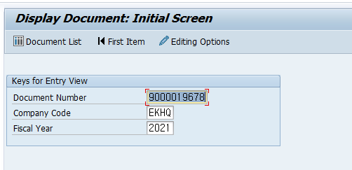

1) Document Number : 사용자가 클릭한 전표번호
2) Company code : 사용자가 입력한 회사코드
3) Fiscal Year : 사용자가 입력한 Period+0(4)
==> First Screen은 보여주지 않고, 전표의 Detail 화면으로 넘어간다.

AC테스트결과
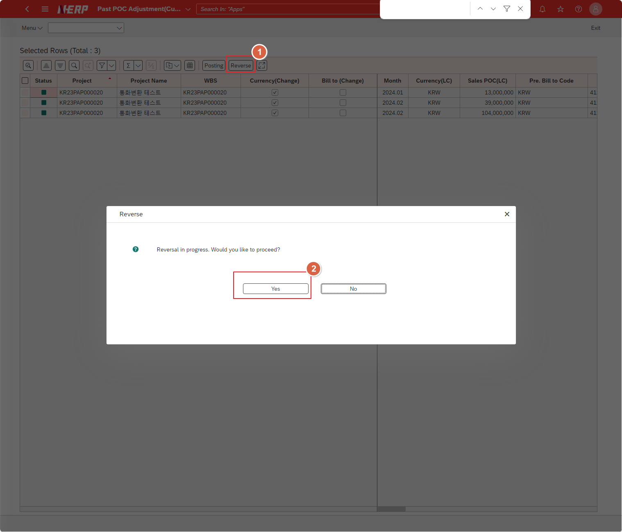
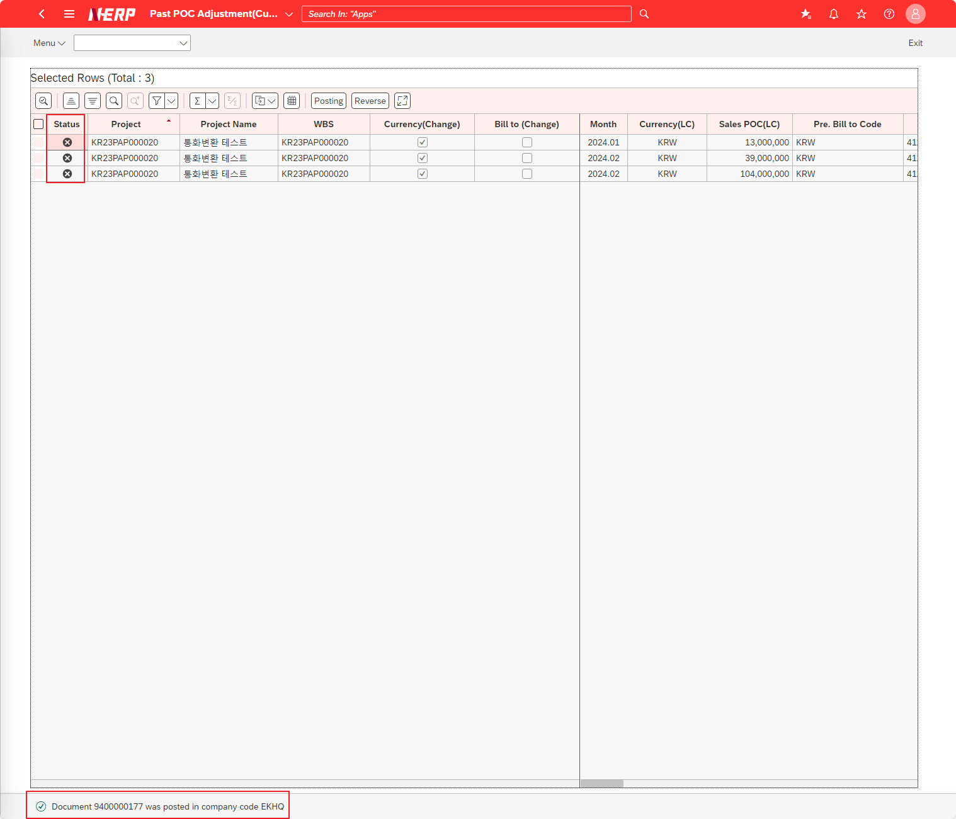
※ 테스트 환경 : N-ERP 품질(S4D) 환경 Client 210(WEBGUI) - Chrome

■ T-Code : ZCPSR0112 Input 프로젝트 진행율 외화환산 차이 관리 - 차이 정산 전표 Posting output
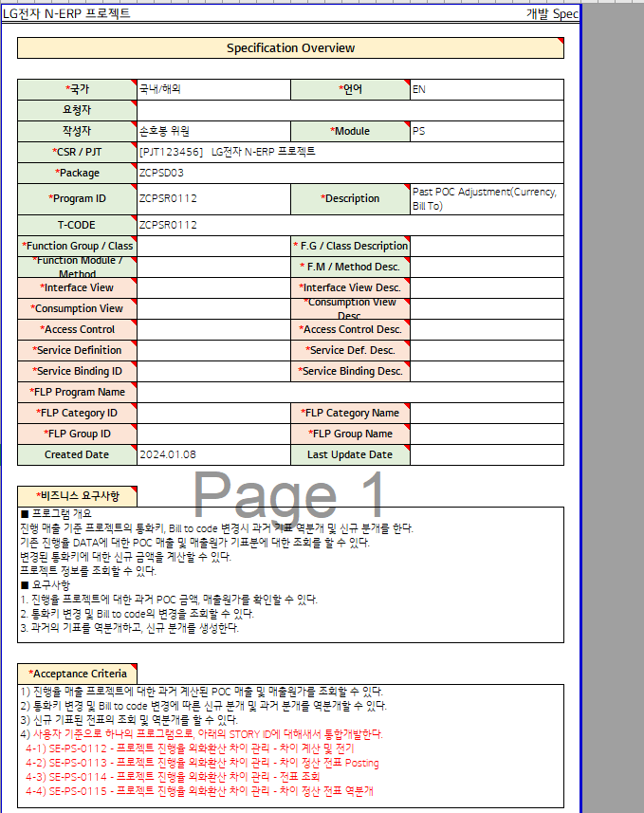

3자 테스트 전
3자 테스트 후

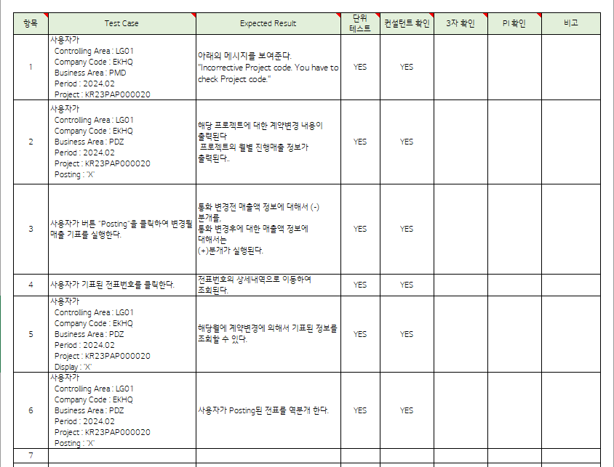
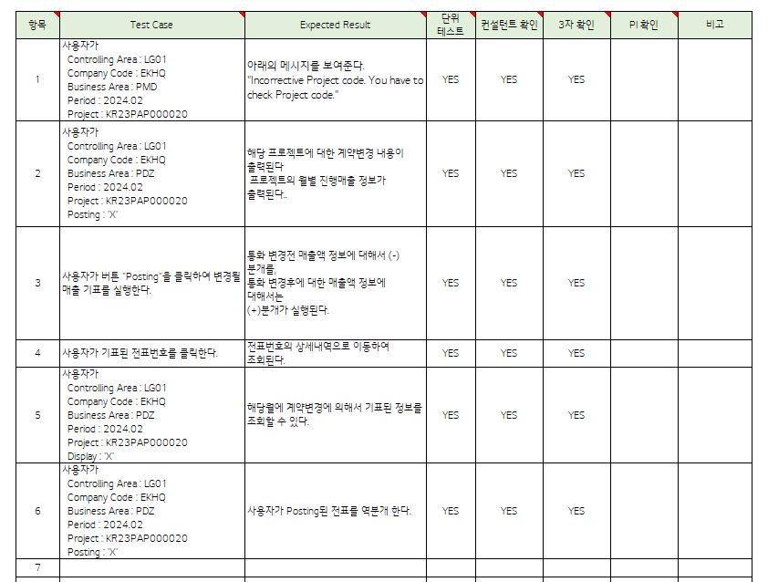

테스트 목록
항목 | Test Case | Expected Result | 단위 테스트 | 컨설턴트 확인 | 3자 확인 | PI 확인 | 비고
1 | "User Management accounting area: ‘LG01’ Company: EKHQ Accounting Unit: ""PMD"" EAC Base Period: 2023.12 Project: KR13P32207500" | "User Management accounting area: ‘LG01’ Company: EKHQ Accounting Unit: ""PMD"" EAC Base Period: 2023.12 Project: KR13P32207500" "The message below is displayed. ""Incorrective Project code. You have to check Project code.""" | Yes | Yes | Yes
2 | "User Management accounting area: ‘LG01’ Company: EKHQ Accounting Unit: ""PDZ"" EAC Base Period: 2023.12 Project: KR13P32207500 Creation = 'X'" | "User Management accounting area: ‘LG01’ Company: EKHQ Accounting Unit: ""PDZ"" EAC Base Period: 2023.12 Project: KR13P32207500 Creation = 'X'" Project information is output for the value entered by the user. | Yes | Yes | Yes
3 | "User Management accounting area: ‘LG01’ Company: EKHQ Accounting Unit: ""PDZ"" EAC Base Period: 2023.12 Project: KR13P32207500 Creation = 'X'" | "User Management accounting area: ‘LG01’ Company: EKHQ Accounting Unit: ""PDZ"" EAC Base Period: 2023.12 Project: KR13P32207500 Creation = 'X'" The expected loss amount is calculated for the project based on the value entered by the user. | Yes | Yes | Yes
4 | The user clicks the Posting button. | The user clicks the Posting button. Create an FI statement for the estimated project loss amount. | Yes | Yes | Yes
5 | The user clicks on the voucher number. | The user clicks on the voucher number. The host spot is connected to the marked slip, so you can check the marked details. | Yes | Yes | Yes
6 | The user clicks the Reverse button. | The user clicks the Reverse button. Reverse the marked slip. | Yes | Yes | Yes

Case 1 :User Management accounting area: ‘LG01’ Company: EKHQ Accounting Unit: ""PMD"" EAC Base Period: 2023.12 Project: KR13P32207500"
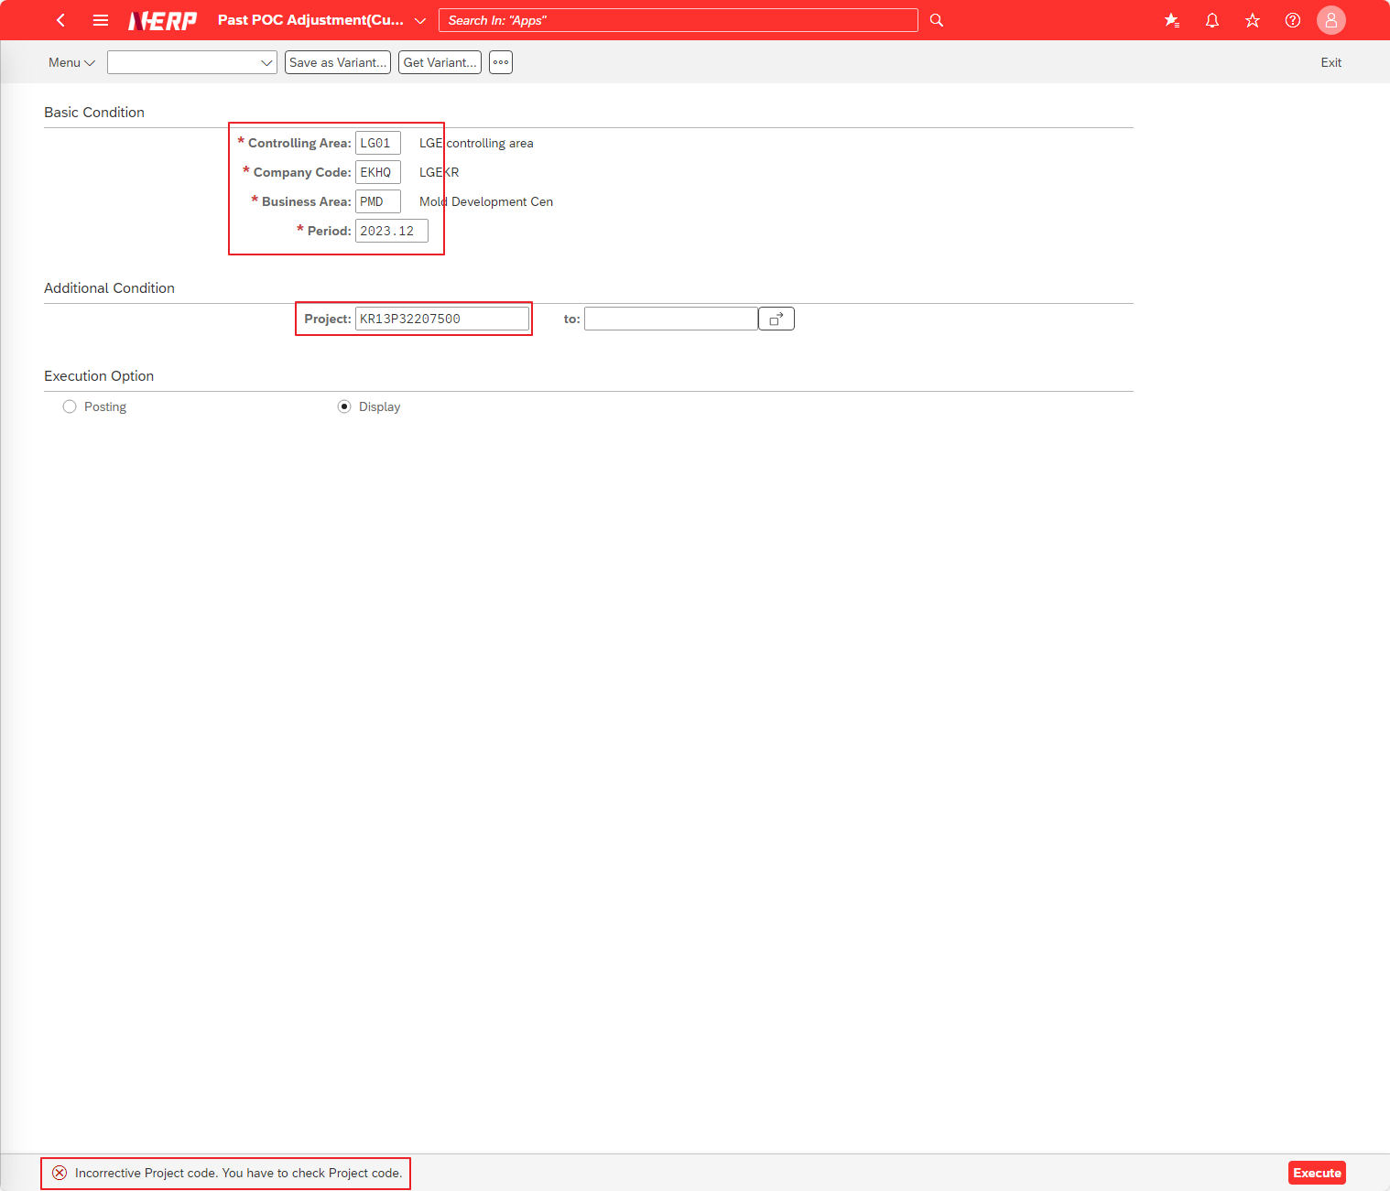

Case 2 :User Management accounting area: ‘LG01’ Company: EKHQ Accounting Unit: ""PDZ"" EAC Base Period: 2023.12 Project: KR13P32207500"

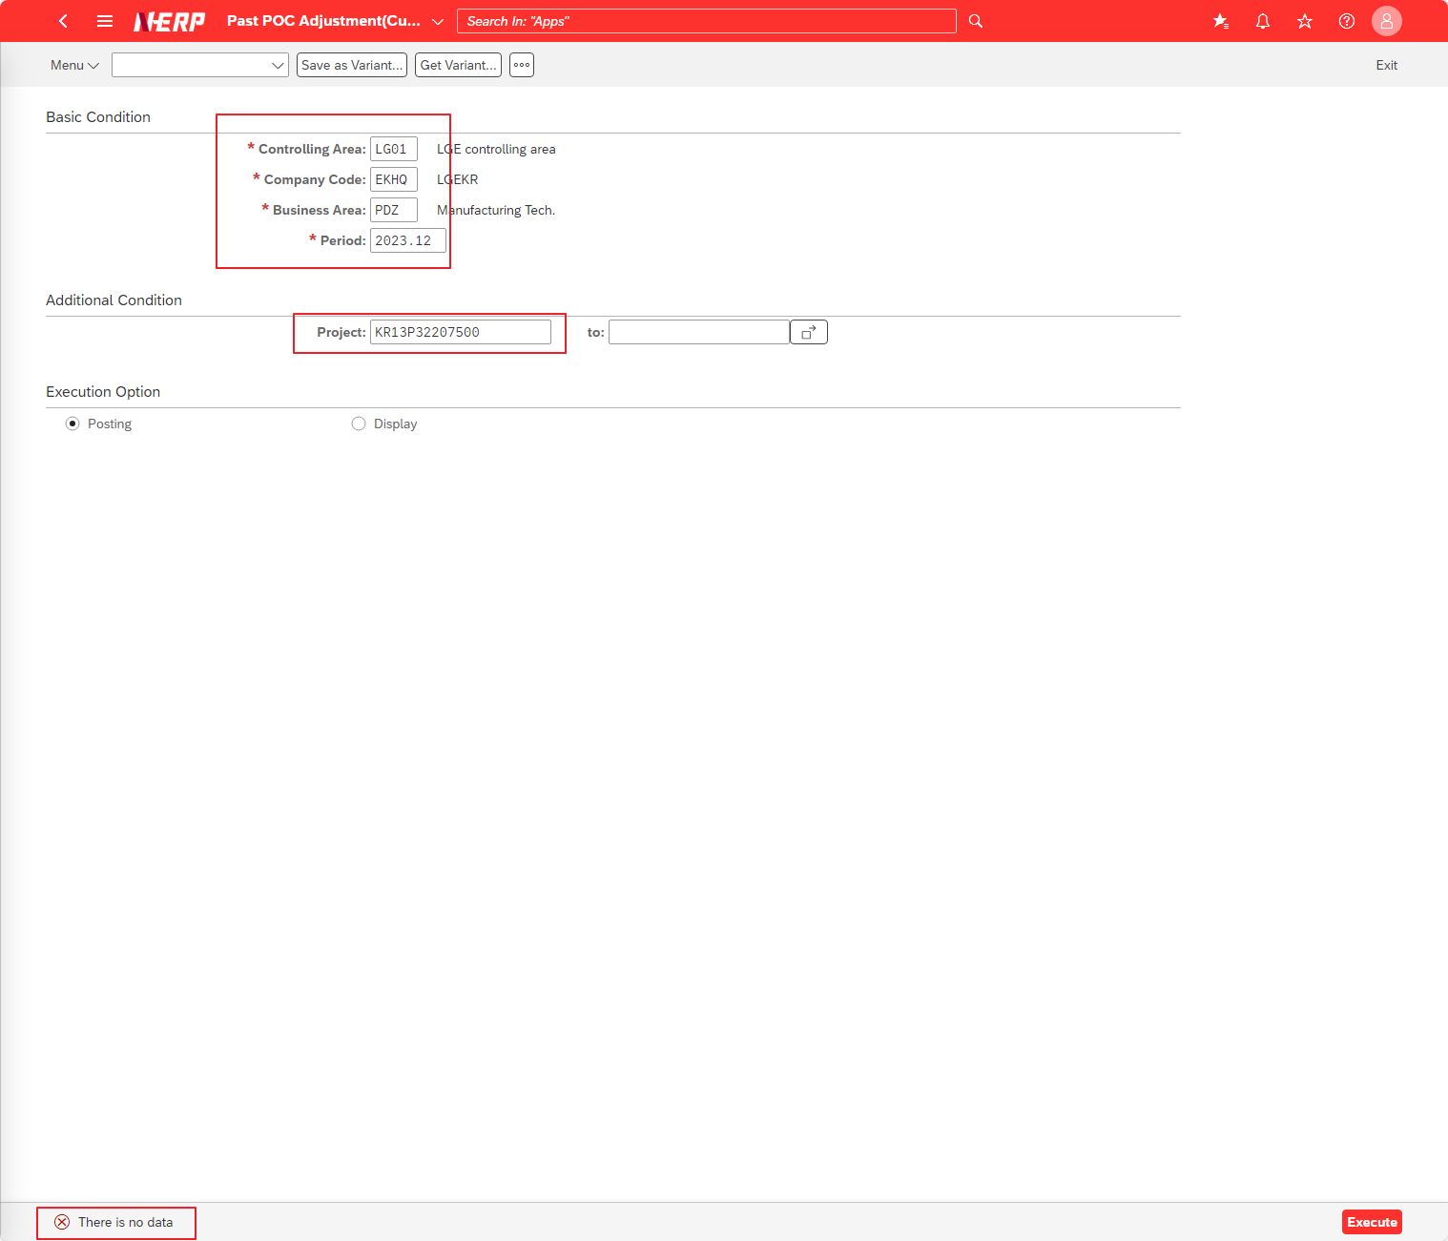

Case 3 :User Management accounting area: ‘LG01’ Company: EKHQ Accounting Unit: ""PDZ"" EAC Base Period: 2023.12 Project: KR13P32207500"

Case 4 :The user clicks the Posting button.

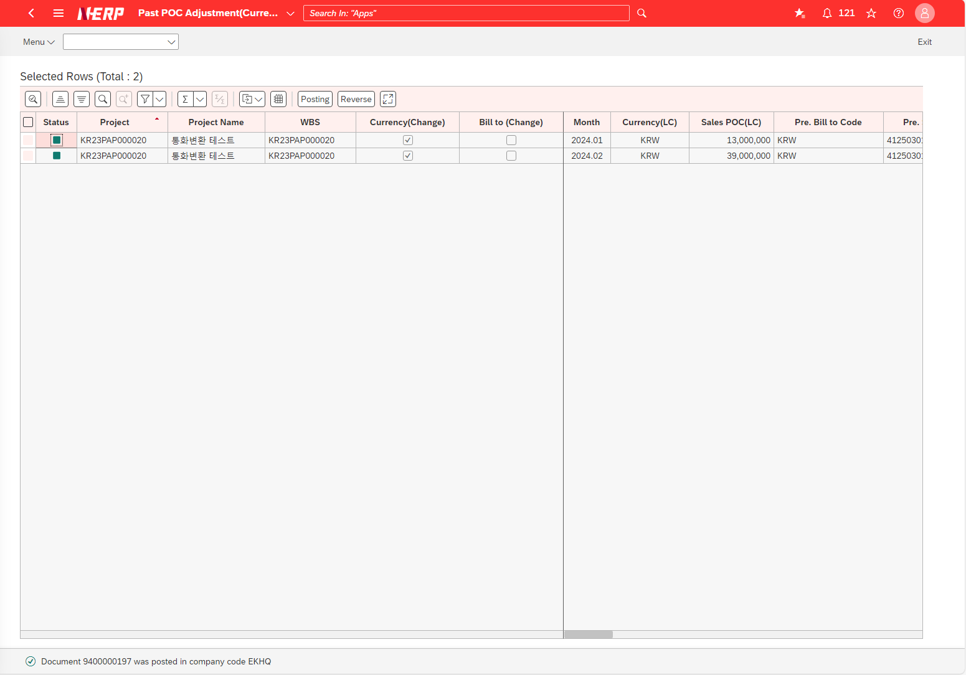

Case 5 :The user clicks on the voucher number.

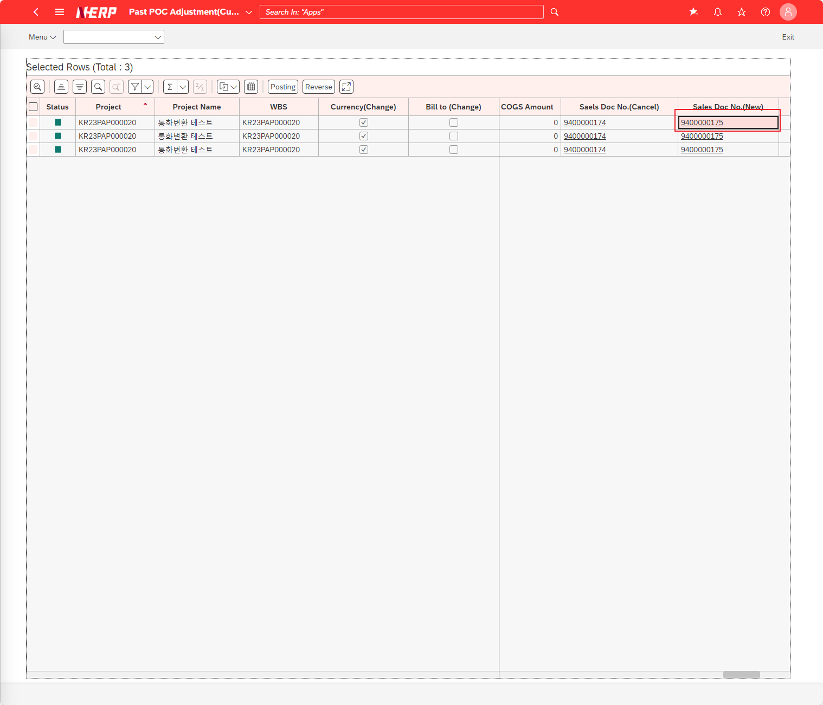

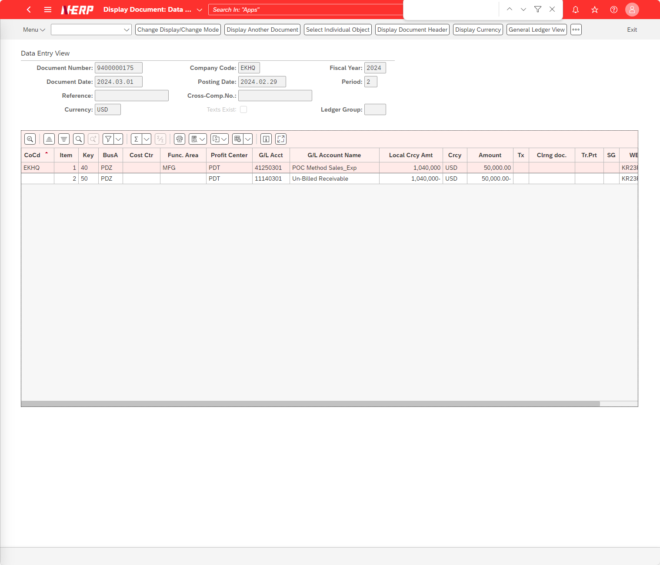

Case 6 :The user clicks the Reverse button. Reverse the marked slip.

Test - 결과서
LG전자 N-ERP 프로젝트 |  |  |  | 개발 Spec

 | Test Case (컨설턴트 작성 요망)

 | 필터 조건

 | 항목 | 단위 테스트 | 설계자 테스트
 | 1 |  | 사용자가 Controlling Area : LG01 Company Code : EKHQ Business Area : PMD Period : 2024.02 Project : KR23PAP000020
 |  |  | 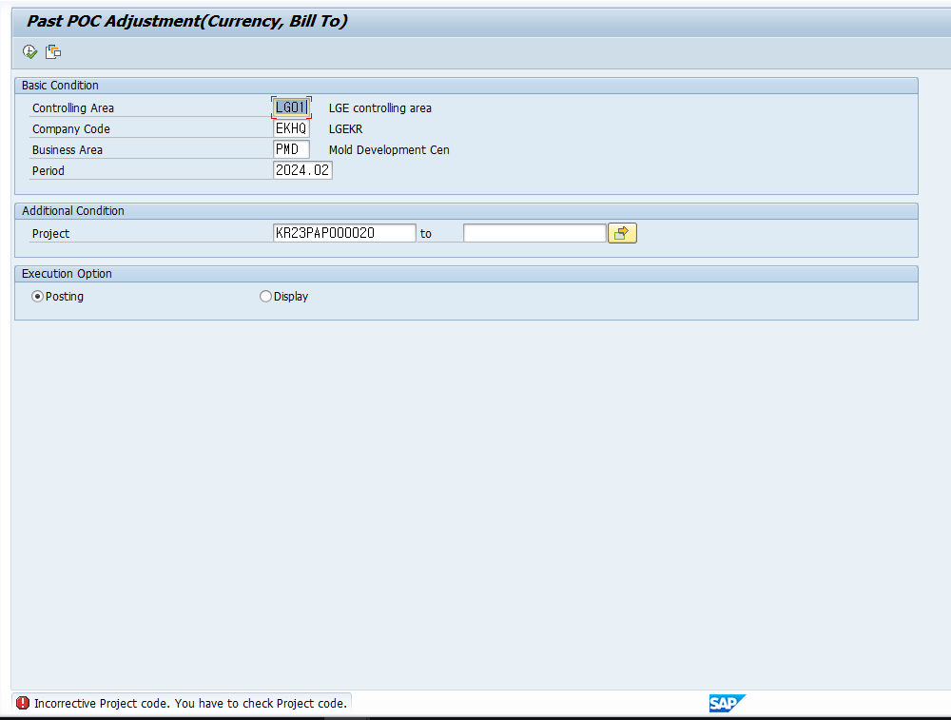
 | 2 |  | 사용자가 Controlling Area : LG01 Company Code : EKHQ Business Area : PDZ Period : 2024.02 Project : KR23PAP000020 Posting : 'X'
1. 계약변경 내역
- 통화변경 또는 Bill to 변경여부
2. 현재기간까지의 진행매출 정보
1
2
 | 3 |  | 사용자가 버튼 "Posting"을 클릭하여 변경될 매출 기표를 실행한다.
1
2
1. "Posting"버튼을 클릭한다.
2. 해당 변경정보로 전표가 기표된다.
 | 4 |  | 사용자가 기표된 전표번호를 클릭한다.
2
1
1
2
 | 5 |  | 사용자가 Controlling Area : LG01 Company Code : EKHQ Business Area : PDZ Period : 2024.02 Project : KR23PAP000020 Display : 'X'
해당월에 기표된 정보를 조회할 수 있다.
 | 6 |  | 사용자가 Controlling Area : LG01 Company Code : EKHQ Business Area : PDZ Period : 2024.02 Project : KR23PAP000020 Posting : 'X'
1. "Revers" 버튼을 클릭한다.
2. 해당 전표가 역분개되어 전표번호가 화면에서 사라짐
1
2

